상품제안서
송월타월 새해 푸른 뱀 2매 세트+손잡이 패키지 | 상품코드: S38778

 |  |  |  |  |  |  | 02-713-8555 | www.synergygift.co.kr
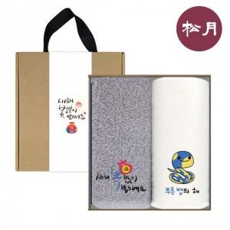

【상세/제작정보】

【인쇄/포장옵션】 | 자수 / 손잡이 패키지

【공급단가】 | 수량 | 50~ | 100~ | 500~ | 1,000~ | 2,000~
*VAT별도 | 단가 | 11,570원 | 11,390원 | 11,120원 | 10,680원 | 10,230원

【상품 URL】 | https://www.synergygift.co.kr:443/src/goods_detail.php?gdno=38778

